1.1
voltar à página inicial |  |  |  | 1 - FORMULÁRIOS
 | S | N | NA
 | x |  |  | 1.1 A sequência de tabulação entre campos segue a sequência de preenchimento
 |  |  |  | A ordem de tabulação por entre os campos deve corresponder à sequência normal de preenchimento do formulário.

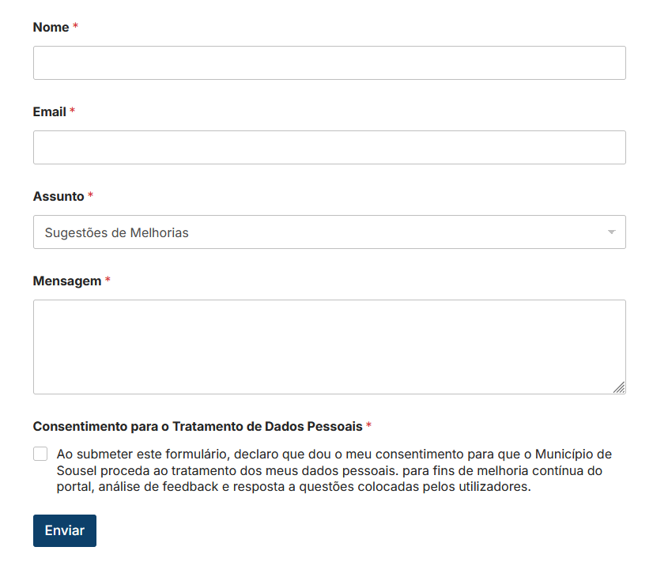
 | Listagem de evidências
 |  |  |  |  | Notas:
 |  |  |  |  | A ordem de tabulação entre os campos corresponde à sequência normal de preenchimento do formulário. Neste caso, a ordem de tabulação é "Nome", "Email", "Assunto", por aí em diante. Fonte da imagem: https://cm-sousel.pt/feedback/

2.4
voltar à página inicial |  |  |  | 2 - CAMPOS
 | S | N | NA
 | x |  |  | 2.4 Campos obrigatórios devem ser claramente indicados como tal
 |  |  |  | A identificação não deve basear-se apenas na cor. A sinalética visual de identificação deve ser notória. Deve ser disponibilizado um equivalente alternativo compatível com as tecnologias de apoio usadas por utilizadores com necessidades especiais.

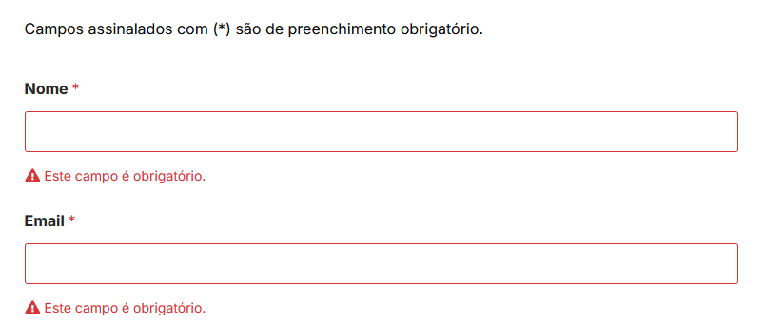
 | Listagem de evidências
 |  |  |  |  | Notas:
 |  |  |  |  | Os campos obrigatórios estão assinalados com um asterisco vermelho, e quando um utilizador tenta submeter o formulário, surge uma mensagem a vermelho a dizer "Este campo é obrigatório". Só depois de preencher esse campo é que o utilizador consegue avançar e submeter o forumulário. Fonte da imagem: https://cm-sousel.pt/feedback/

3.2
voltar à página inicial |  |  |  | 3 - RESPOSTA
 | S | N | NA
 | x |  |  | 3.2 Deve ser confirmado o sucesso da transação/envio de informação
 |  |  |  | O sucesso de uma transação deve ser claramente comunicado ao utilizador através de uma mensagem de confirmação.

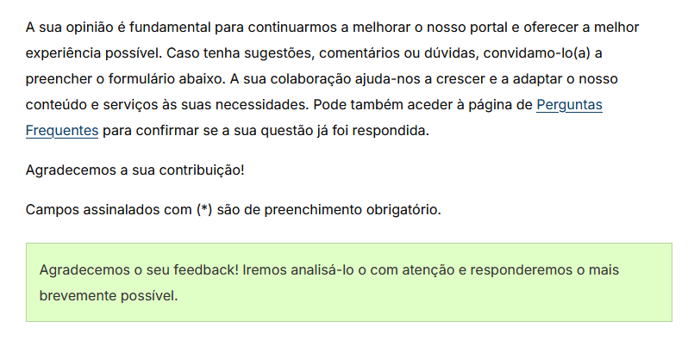
 | Listagem de evidências
 |  |  |  |  | Notas:
 |  |  |  |  | Quando um formulário é submetido, no caso deste formulário aparece a mensagem indicadora de sucesso "Agradecemos o seu feedback! Iremos analisá-lo o com atenção e responderemos o mais brevemente possível.". Fonte da imagem: https://ipv.pt/ov/

4.3
voltar à página inicial |  |  |  | 4 - ERROS
 | S | N | NA
 | x |  |  | 4.3 As mensagens de erro são claramente identificadas junto aos campos de origem
 |  |  |  | As mensagens de erro devem ser apresentadas claramente associadas aos campos a que dizem respeito. Isto não invalida a necessidade de as apresentar numa lista sumário. Esta última técnica é particularmente útil em páginas longas.

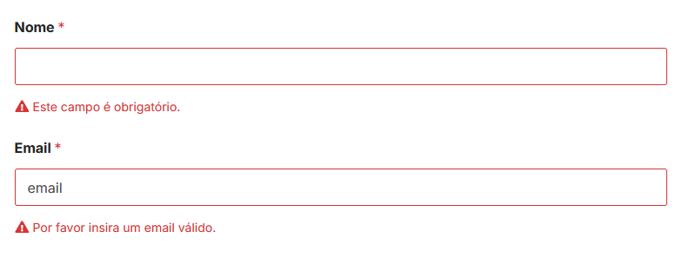
 | Listagem de evidências
 |  |  |  |  | Notas:
 |  |  |  |  | As mensagens de erro estão posicionadas junto do respetivo campo de origem. São também mensagens próprias para cada campo. No exemplo mostrado na imagem, é possível visualizar uma mensagem de erro "Este campo é obrigatório" para o campo "Nome"; também é possível visualizar a mensagem de erro "Por favor insira um email válido" para o campo "Email de Contacto". Fonte da imagem: https://cm-sousel.pt/feedback/

